Tarifas (2)
pq | Sep-22
ESB980 | 4.62
SB29 | 4.33
SB82 | USD 3.21
ESB600 | USD 575.00
ESB1590 | 3.76
ESB900 | 4.42
ESB800 | 4.47
Alquiler de equipo dosificador de 1000 lts con bomba eléctrica | USD 356.00
Servicio Yacimiento de Mantenimiento y Reposición | USD 256.00
ESB9846 | 3.53
DBN2446 | 6.44
SB14 | 1.36
IC5091 | 3.89
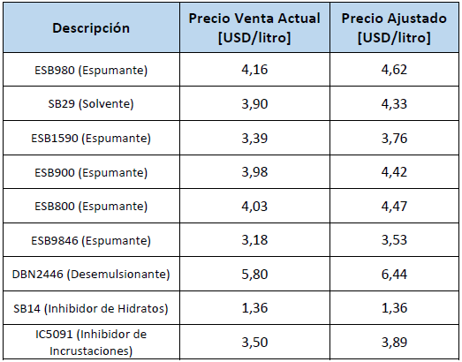
IPB953 | 7.15 | cotizacion 10/2022
ABC11 | USD 5.50 | Feb-23
BX256 | 3.3

